Sheet1
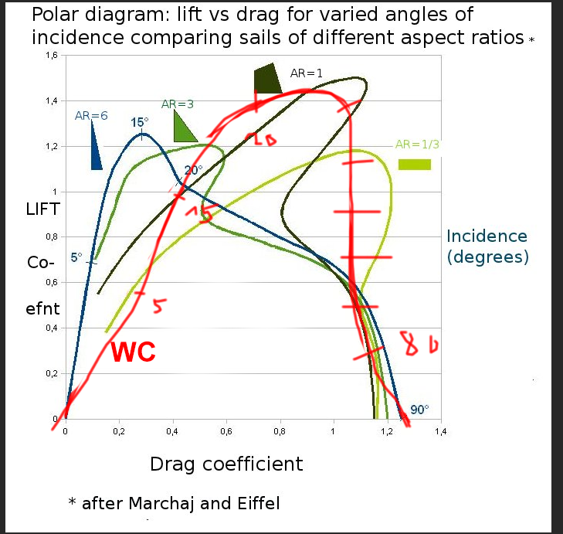
Von wikipedia polar bild
 | lift | drag | drive (sum)
0 | 0 | 0 | 0
10 | 0.8 | 0.4 | 1.2
20 | 1.4 | 0.7 | 2.1
40 | 1.15 | 1 | 2.15
50 | 1.2 | 1 | 2.2
60 | 0.9 | 0.9 | 1.8
70 | 0.6 | 1 | 1.6
80 | 0.3 | 1.1 | 1.4
90 | 0 | 1.3 | 1.3

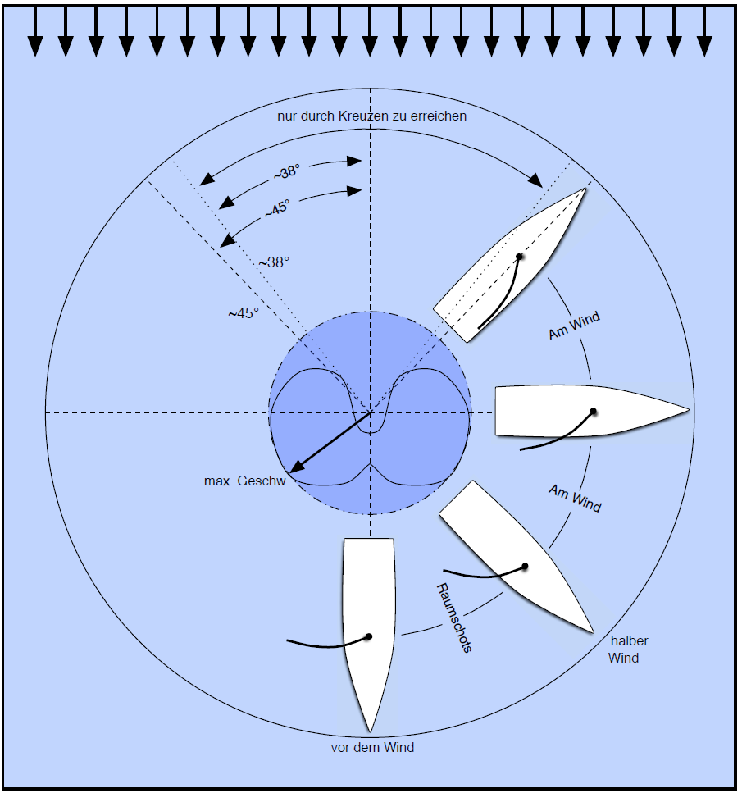
von bild da rechts>

 | max geschw
0 | -0.2
45 | 0.4
90 | 0.9
135 | 1
180 | 0.6

